Gràfics (Grau)
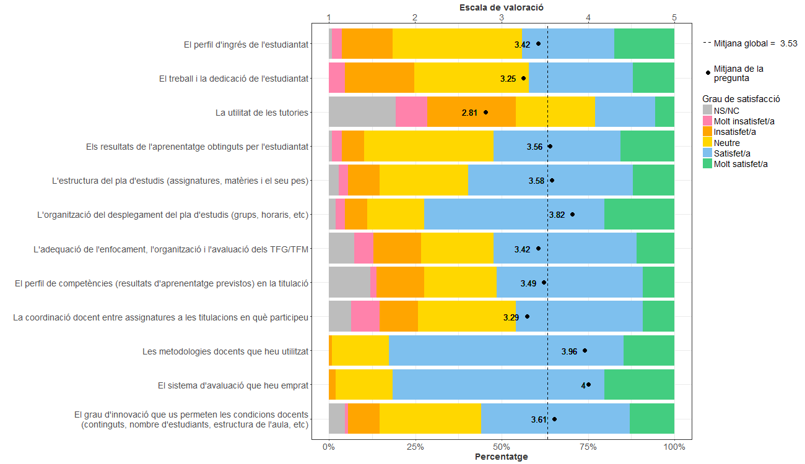
Enquesta de satisfacció del PDI de l'Escola Tècnica Superior d'Enginyeria de Telecomunicació de Barcelona

PDI que fa docència a titulacions de Grau
Indiqueu la vostra satisfacció amb:

Gràfics (Màster)
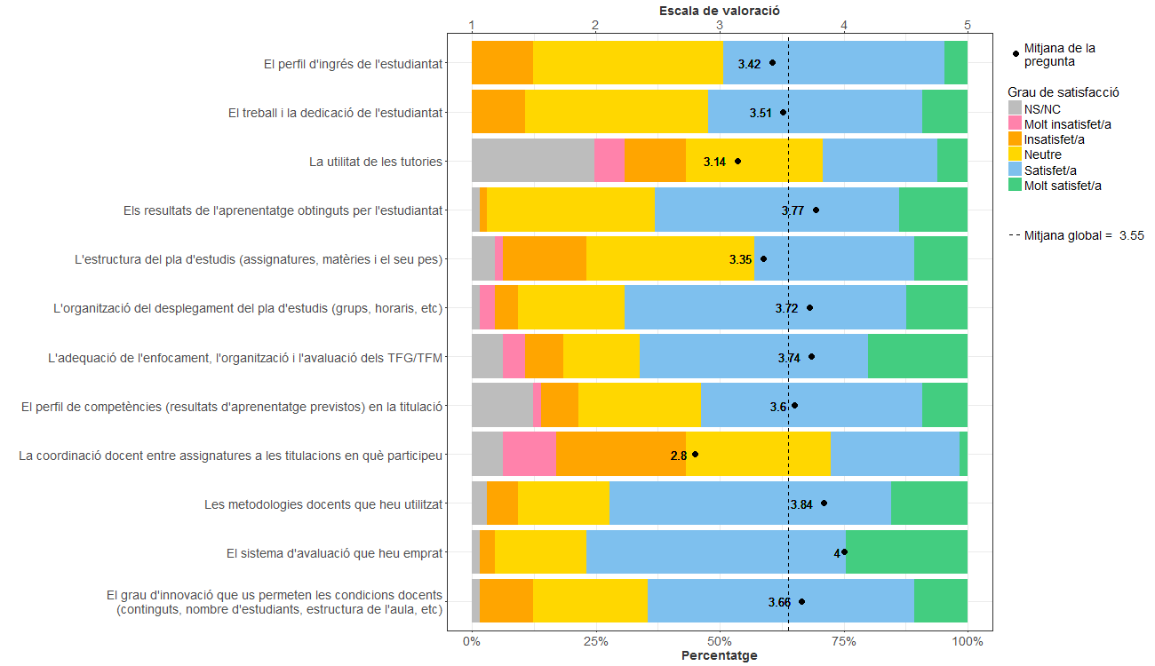
Enquesta de satisfacció del PDI de l'Escola Tècnica Superior d'Enginyeria de Telecomunicació de Barcelona

PDI que fa docència a titulacions de Màster
Indiqueu la vostra satisfacció amb:

Gràfics (Grau i Màster)
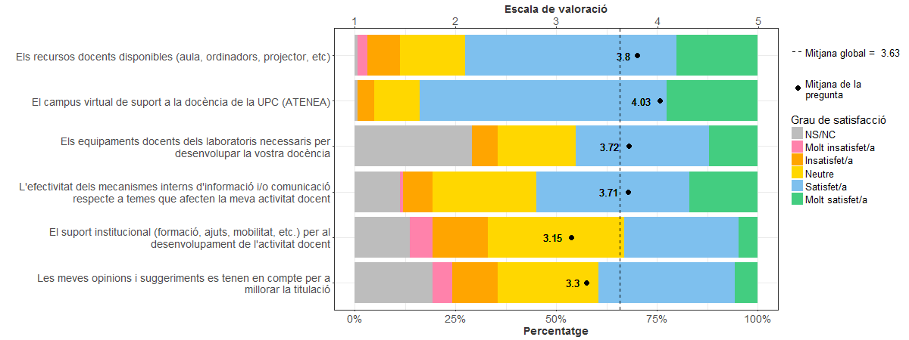
Enquesta de satisfacció del PDI de l'Escola Tècnica Superior d'Enginyeria de Telecomunicació de Barcelona

PDI que fa docència a titulacions de Grau i Màster
Indiqueu la vostra satisfacció amb:

